Fórmulas
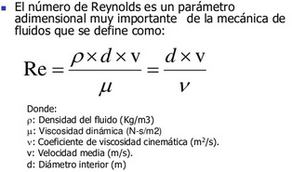
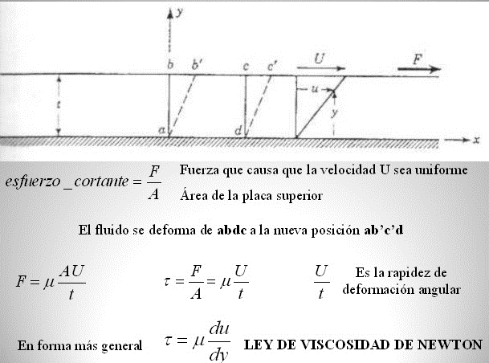 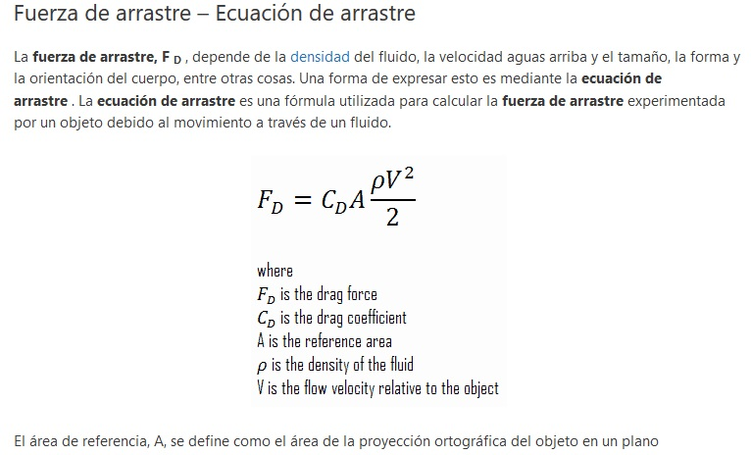
UNIDAD 5: FLUJO DEL FLUIDO REAL

FÓRMULAS Y PRINCIPIOS BÁSICOS

Ejercicios
TRABAJO PRÁCTICO N° 5: Re, RÉGIMEN LAMINAR Y RÉGIMEN TURBULENTO

PROBLEMA 5.1
Determinar que tipo de flujo se tiene para: 4,5 lts/s de agua a 15 °C de temperatura, que fluye por un tubo de 500 milímetros de diámetro

PROBLEMA 5.2
Cuanto tiene que reducirse el caudal del fluido del caso anterior para que empiece a fluir plenamente en régimen laminar RE < =2000

PROBLEMA 5.3
Si las siguientes secciones se suponen con sus perímetros completamente mojados: Calcular los Radios hidráulicos (Rh) y diámetros equivalentes.

PROBLEMA 5.4
En las siguientes secciones se supone que el perímetro mojado según marca la línea punteada (superficie libre): Calcular los Radios hidráulicos (Rh) y diámetros equivalentes.

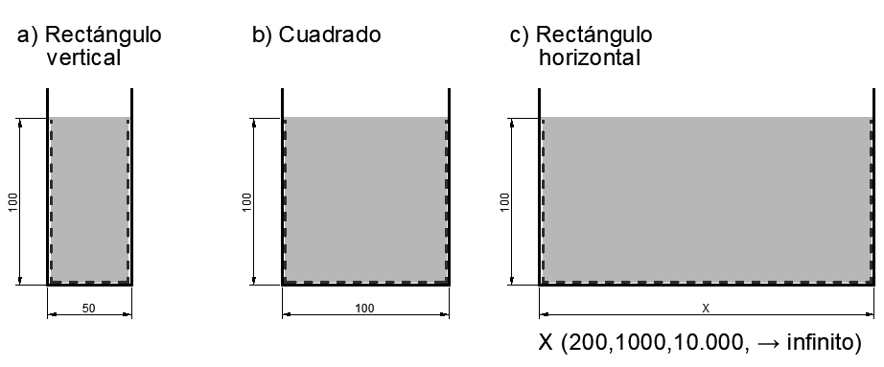

PROBLEMA 5.5
Para el canal de ensayo del laboratorio que tiene un ancho de 48 centímetros.
a) | Determinar el número de Reynolds que tiene el flujo cuando el nivel de agua en el mismo es de 12 centímetros y la velocidad es de 1 m/seg.

b) | Determine el caudal máximo que puede alcanzarse para que el escurrimiento sea laminar.

PROBLEMA 5.6
Determinar la velocidad crítica para:
a) | nafta a 20°C que fluye a través de una tubería de 20mm de diámetro y
b) | agua a 20°C que circula por una tubería de Ø20mm
c) | aceite lubricante medio a 20°C que circula por una tubería de Ø20mm
d) | miel (6.5 Pa.s) que circula por una tubería de Ø20mm

PROBLEMA 5.7
Determinar el tipo de flujo que tiene lugar en una tubería de 30cm cuando
a) | fluye agua a 15°C a una velocidad de 1.00m/s y
b) | fluye un fuel-oil pesado a 15°C y a la misma velocidad

PROBLEMA 5.8
Para un flujo en régimen laminar, ¿que diámetro de tubería será necesario para transportar 0,0057m3/s de un fuel-oil medio a 41°C?

PROBLEMA 5.9
Calcular la tensión de corte que se produce sobre el fondo de un canal en el que esta fluyendo agua a 15 ° C, observándose un gradiente de velocidades de 2,8 m/seg a 5 centímetros desde el fondo. Asumir velocidad 0 en el fondo.

PROBLEMA 5.10
Calcular para el caudal máximo de diseño (1.250 m³/s) de la planta potabilizadora cuando pasa por 24 Sedimentadores (L15.6xA2.5mxH2.6m):

a) | Caudal por sedimentador;
b) | Velocidad;
c) | Tiempo de permanencia;
d) | Número de Reynolds;
e) | Re si se le intercalan SEDITUBOS

PROBLEMA 5.11
Para el canal de ensayo del laboratorio, utilizando el vertedero de pared delgada con un orificio y con agua a su altura límite: (medir todo)

a) | Determinar la velocidad de Torricelli;
b) | Determinar el número de Reynolds que tendrá el agua fluyendo a través del orificio a en las condiciones dadas.

